Cost of Production Techniques
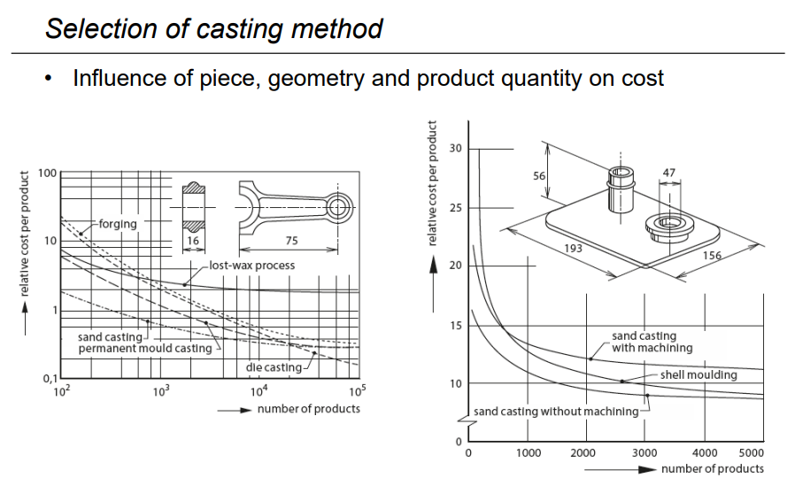
Examples of production techniques |  | cost per unit | Number of clamping setups (opspanningen) | cost per clamping | total clamping cost
Milling (Rough) | Removed volume [cm³] | 0.20 € | 1 | 40 € | 40 €
Milling (Fine) | Finished surface [cm²] | 0.20 € | 2 | 10 € | 50 €
Turning (Rough) | Removed volume [cm³] | 0.15 € | 3 | 20 € | 70 €
Turning (Fine) | Finished surface [cm²] | 0.25 € | 4 | 30 € | 100 €
Drilling | Linear length of hole (depth) [cm] | 0.20 € | 5 | 40 € | 140 €
Lasercutting | Length of cut [cm] | 0.15 € | 6 | 50 € | 190 €
Waterjetcutting | Length to cut [cm] | 0.20 €
Grinding | Finished surface [cm²] | 0.30 €
Sandcasting | Cast volume [cm³] | 0.15 €
3D printing | Printed volume (incl. material) [cm³] | 0.50 €

Multipliers for accuracy requirements (ISO 2768) | Multiplier
fine | 2
medium | 1
coarse | 0.9
very coarse | 0.75

